evidence
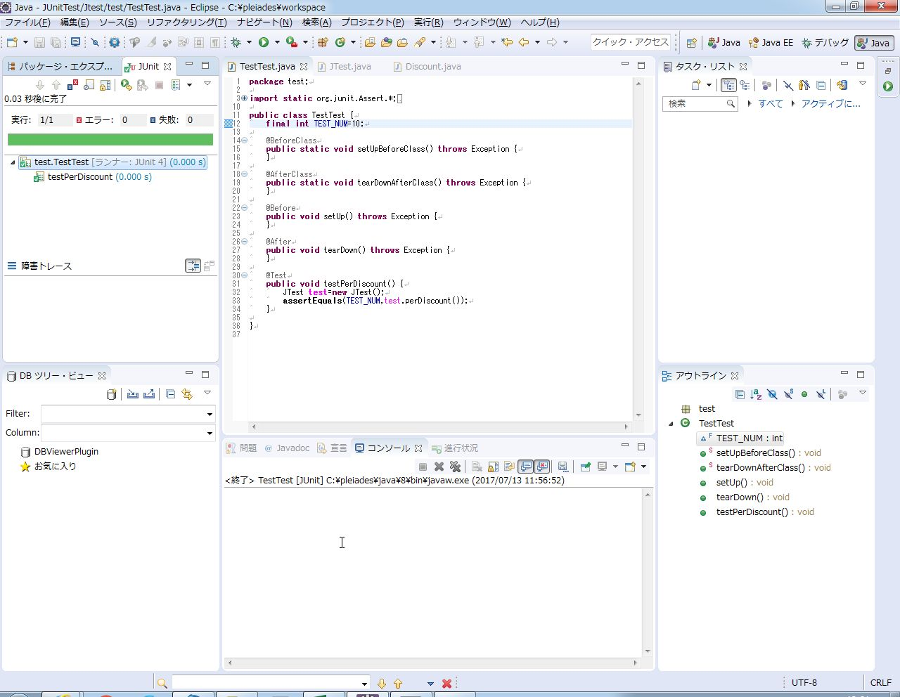
Junitテストエビデンス

 | 【手順1】
 |  | テストが失敗するテストコードの作成

 |  | <テスト対象コード>

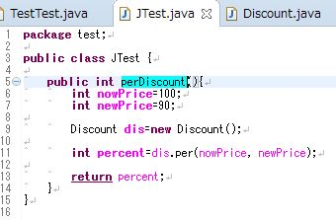
perDiscountメソッドはnowPriceからnewPriceの割引率である10（％）の入った変数percentを返すメソッド

 |  | <テストコード（失敗）>

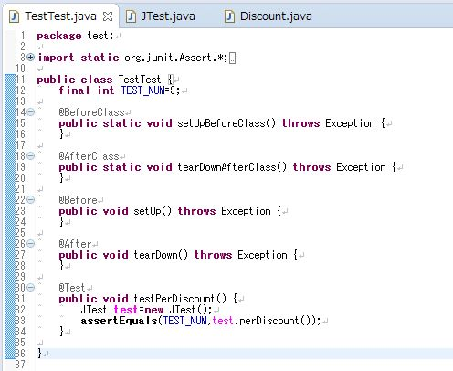

対象テストメソッドの返り値の期待値を9（％）に設定。

 | 【手順2】
 |  | eclipseの実行の構成からテストの実行

 |  | <eclipseの実行の構成画面>

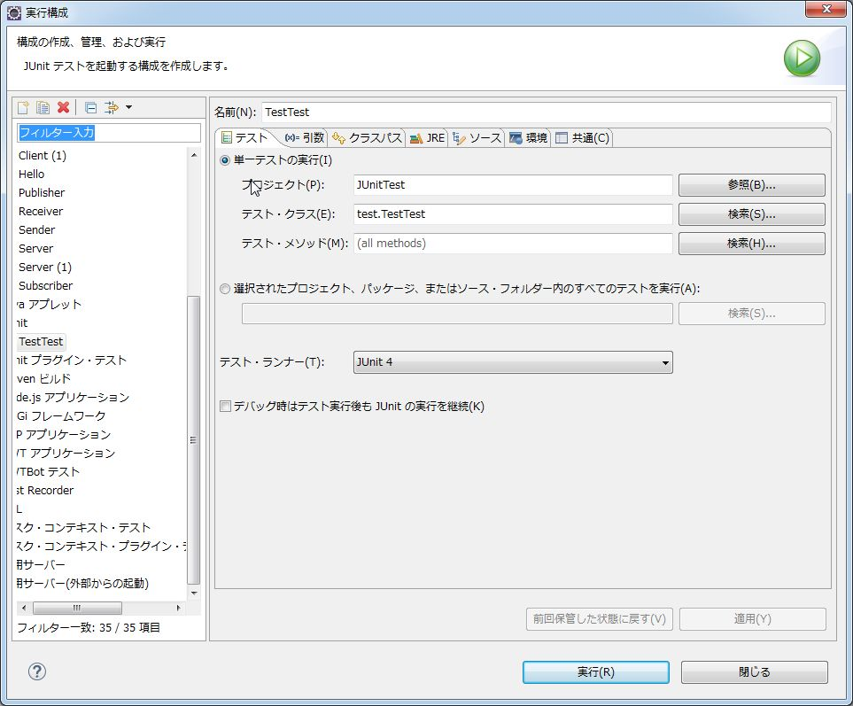

 | 【手順3】
 |  | Junitタブから、テストの実行結果を確認

 |  | <テスト結果確認画面>

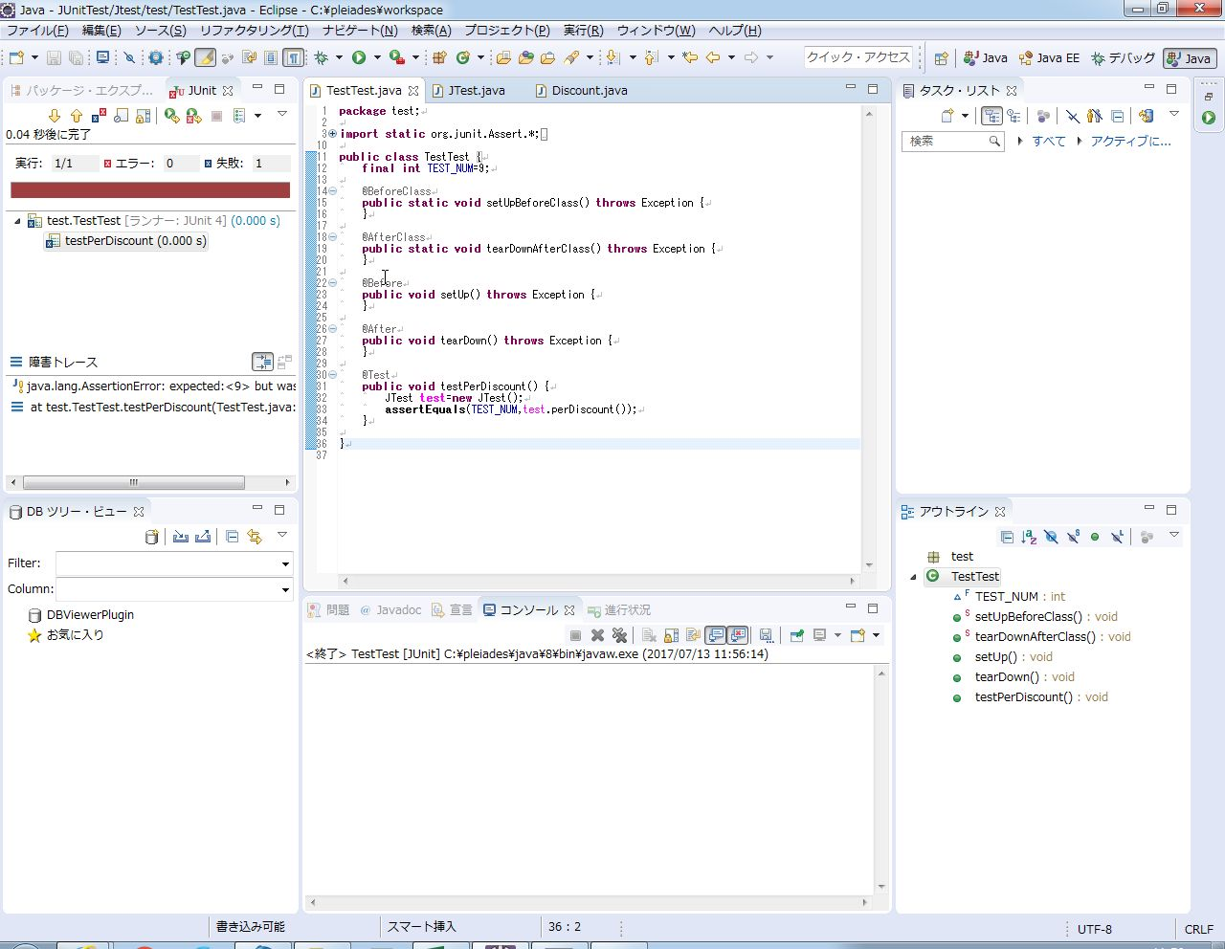

 | 【手順4】
 |  | テストが成功するテストコードに修正

 |  | <テストコード（成功）>

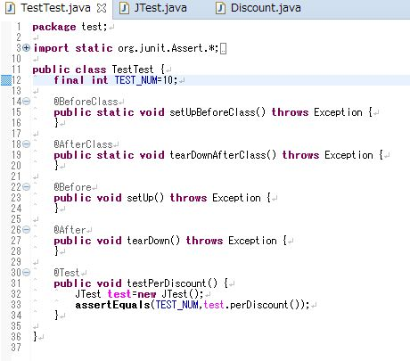

対象テストメソッドの返り値の期待値を10（％）に設定

 | 【手順5】
 |  | eclipseの実行の構成からテストの実行

 |  | <eclipseの実行の構成画面>

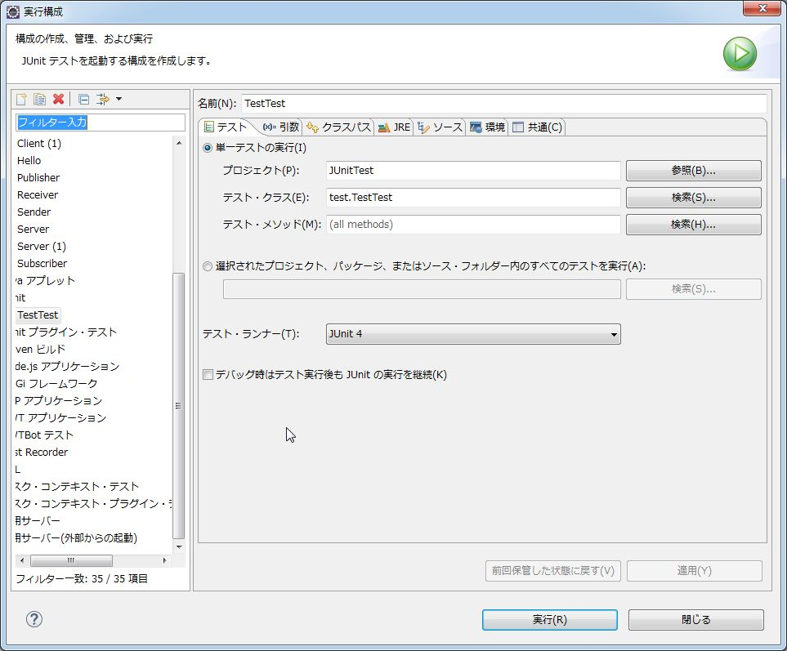

 | 【手順6】
 |  | Junitタブから、テストの実行結果を確認

 |  | <テスト結果確認画面>

